Planilha1
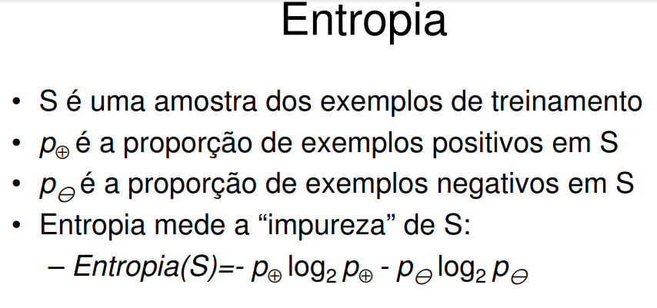
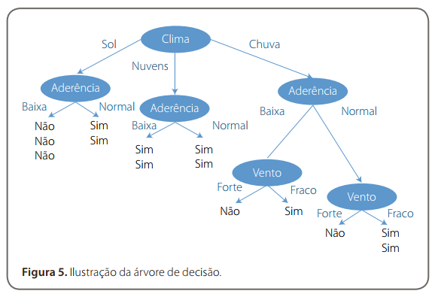
Árvore de Decisão para uma Corrida de Fórmula 1
 |  |  |  |  | Haverá corrida?
Condição | Clima | Temperatura | Aderência da pista | Vento | Rótulo
Condição 1 | Sol | Quente | Baixa | Fraco | Não
Condição 2 | Sol | Quente | Baixa | Forte | Não
Condição 3 | Nuvens | Quente | Baixa | Fraco | Sim
Condição 4 | Chuva | Normal | Baixa | Fraco | Sim
Condição 5 | Chuva | Frio | Normal | Fraco | Sim
Condição 6 | Chuva | Frio | Normal | Forte | Não
Condição 7 | Nuvens | Frio | Normal | Forte | Sim
Condição 8 | Sol | Normal | Baixa | Fraco | Não
Condição 9 | Sol | Frio | Normal | Fraco | Sim
Condição 10 | Chuva | Normal | Normal | Fraco | Sim
Condição 11 | Sol | Normal | Normal | Forte | Sim
Condição 12 | Nuvens | Normal | Baixa | Forte | Sim
Condição 13 | Nuvens | Quente | Normal | Fraco | Sim
Condição 14 | Chuva | Normal | Baixa | Forte | Não

1) Calcular a entropia geral do evento
Sim | Não | Total
9 | 5 | 14
p+ | 0.643
p- | 0.357
S= | 0.940

2) Calcular a entropia de cada atributo
Atributo= | Clima
Instância= | Sol
Sim | Não | Total
2 | 3 | 5
p+ | 0.400
p- | 0.600
S= | 0.971

Atributo= | Clima
Instância= | Nuvens
Sim | Não | Total
4 | 0 | 4
p+ | 1.000
p- | 0.000
S= | 0.000

Atributo= | Clima
Instância= | Chuva
Sim | Não | Total
3 | 2 | 5
p+ | 0.600
p- | 0.400
S= | 0.971

E(Clima)= | 0.694

Atributo= | Temperatura
Instância= | Quente
Sim | Não | Total
2 | 2 | 4
p+ | 0.500
p- | 0.500
S= | 1.000

Atributo= | Temperatura
Instância= | Normal
Sim | Não | Total
4 | 2 | 6
p+ | 0.667
p- | 0.333
S= | 0.918

Atributo= | Temperatura
Instância= | Frio
Sim | Não | Total
3 | 1 | 4
p+ | 0.750
p- | 0.250
S= | 0.811

E(Temperatura)= | 0.911

Atributo= | Aderência da pista
Instância= | Baixa
Sim | Não | Total
3 | 4 | 7
p+ | 0.429
p- | 0.571
S= | 0.985

Atributo= | Aderência da pista
Instância= | Normal
Sim | Não | Total
6 | 1 | 7
p+ | 0.857
p- | 0.143
S= | 0.592

E(Ader. da pista)= | 0.788

Atributo= | Vento
Instância= | Forte
Sim | Não | Total
3 | 3 | 6
p+ | 0.500
p- | 0.500
S= | 1.000

Atributo= | Vento
Instância= | Fraco
Sim | Não | Total
6 | 2 | 8
p+ | 0.750
p- | 0.250
S= | 0.811

E(Vento)= | 0.892

3) Calcular o Ganho da Informação para decisão do nó divisor

E(Clima)= | 0.247 |  | Escolhido como nó, devido ao maior ganho
E(Temperatura)= | 0.029
E(Ader. da pista)= | 0.152
E(Vento)= | 0.048

O CÁLCULO DEVE CONTINUAR RECURSIVAMENTE, AGORA A PARTIR DO NÓ CLIMA

4) A partir do nó Raiz |  | Instância | Sol
 |  | Total | 5
Atributo= | Temperatura
Instância= | Quente
Sim | Não | Total
0 | 2 | 2
p+ | 0.000
p- | 1.000
S= | 0.000

Atributo= | Temperatura
Instância= | Normal
Sim | Não | Total
1 | 1 | 2
p+ | 0.500
p- | 0.500
S= | 1.000

Atributo= | Temperatura
Instância= | Frio
Sim | Não | Total
1 | 0 | 1
p+ | 1.000
p- | 0.000
S= | 0.000

E(Temperatura)= | 0.400

Atributo= | Aderência da pista
Instância= | Baixa
Sim | Não | Total
0 | 3 | 3
p+ | 0.000
p- | 1.000
S= | 0.000

Atributo= | Aderência da pista
Instância= | Normal
Sim | Não | Total
2 | 0 | 2
p+ | 1.000
p- | 0.000
S= | 0.000

E(Ader. da pista)= | 0.000

Atributo= | Vento
Instância= | Forte
Sim | Não | Total
1 | 1 | 2
p+ | 0.500
p- | 0.500
S= | 1.000

Atributo= | Vento
Instância= | Fraco
Sim | Não | Total
1 | 2 | 3
p+ | 0.333
p- | 0.667
S= | 0.918

E(Vento)= | 0.951

E(Temperatura)= | 0.571
E(Ader. da pista)= | 0.971 |  | Escolhido como próximo nó para o Atributo: Clima, Instância: Sol
E(Vento)= | 0.020

Clima: | Sol | Puro!
Aderência: | Baixa
Sim | Não
0 | 3

Clima: | Sol
Aderência: | Normal
Sim | Não
2 | 0

Clima: | Nuvens | Puro!
Aderência: | Baixa
Sim | Não
2 | 0

Clima: | Sol
Aderência: | Normal
Sim | Não
2 | 0

Clima: | Chuva | Não Puro! Ramificar
Aderência: | Baixa
Sim | Não
1 | 1

Clima: | Chuva
Aderência: | Normal
Sim | Não
2 | 1

5) A partir do nó Raiz |  | Instância | Chuva
 |  | Total | 5
Atributo= | Temperatura
Instância= | Quente
Sim | Não | Total
0 | 0 | 0
p+ | #DIV/0!
p- | #DIV/0!
S= | 0.000

Atributo= | Temperatura
Instância= | Normal
Sim | Não | Total
2 | 1 | 3
p+ | 0.667
p- | 0.333
S= | 0.918

Atributo= | Temperatura
Instância= | Frio
Sim | Não | Total
1 | 1 | 2
p+ | 0.500
p- | 0.500
S= | 1.000

E(Temperatura)= | 0.951

Atributo= | Aderência da pista
Instância= | Baixa
Sim | Não | Total
1 | 1 | 2
p+ | 0.500
p- | 0.500
S= | 1.000

Atributo= | Aderência da pista
Instância= | Normal
Sim | Não | Total
2 | 1 | 3
p+ | 0.667
p- | 0.333
S= | 0.918

E(Ader. da pista)= | 0.951

Atributo= | Vento
Instância= | Forte
Sim | Não | Total
0 | 2 | 2
p+ | 0.000
p- | 1.000
S= | 0.000

Atributo= | Vento
Instância= | Fraco
Sim | Não | Total
3 | 0 | 3
p+ | 1.000
p- | 0.000
S= | 0.000

E(Vento)= | 0.000

E(Temperatura)= | 0.020
E(Ader. da pista)= | 0.020
E(Vento)= | 0.971 |  | Escolhido como nó subsequente ao nó Aderência, onde o Atributo: Clima possui a Instância: Chuva

Clima: | Chuva | Puro!
Aderência: | Baixa
Vento: | Fraco
Sim | Não
1 | 0

Clima: | Chuva
Aderência: | Baixa
Vento: | Forte
Sim | Não
0 | 1

Clima: | Chuva | Puro!
Aderência: | Normal
Vento: | Fraco
Sim | Não
2 | 0

Clima: | Chuva
Aderência: | Normal
Vento: | Forte
Sim | Não
0 | 1

FIM!!!!

